List1
Web element templates

ID | Naziv | Print screen
page_title | Naslov strani
title | Podnaslov
text | Besedilo
image | Slika
cta_button | Gumb
horizontal_line | Vodoravna črta
block | Odsek
column | Okvir
icon | Ikona
title_and_text | Podnaslov in besedilo
image_and_content | Slika levo ali desno
block_with_background_image | Odsek s sliko za ozadje
columns_with_background_images | Okvirji s slikami za ozadje
columns_with_top_images | Okvirji s slikami do roba | 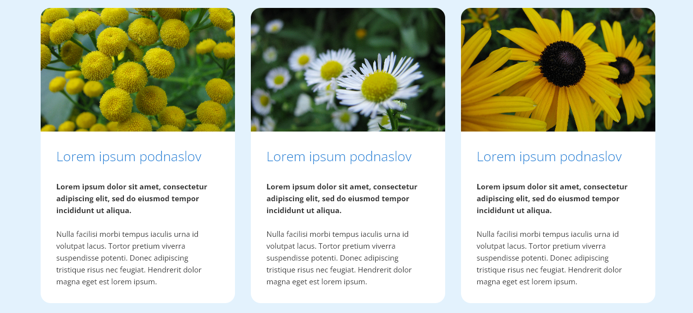
columns_with_top_icons | Okvirji z ikonami | 